تحلیل و نمودارها
۱۰ فروشگاه برتر
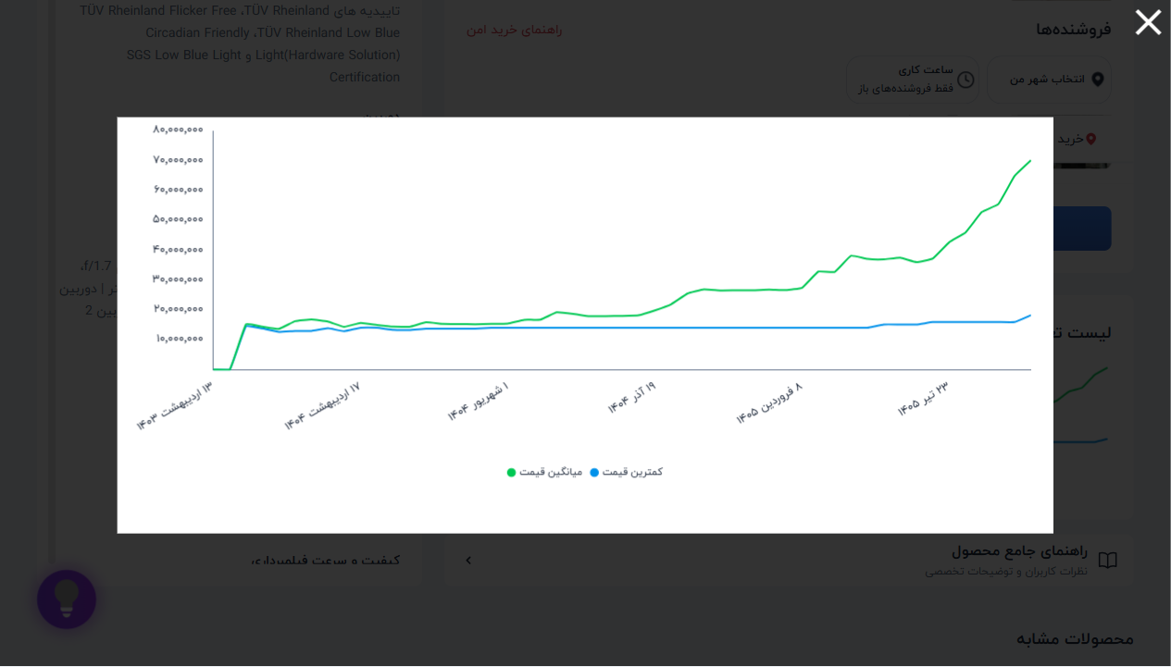
فروشگاه | تعداد محصول
مدیسه | 20 | 📈 نمودار تغییر قیمت: Redmi note 14
تکنولایف | 19
گوشی شاپ | 19
تک نکسا | 19
موبایل رادوین | 19
ورتو شاپ | 19
8وارنا شاپ | 19
سینیور کوفنگ مشهد | 17
ایساتیس پلاس | 17
موبایل مسعود 54 | 17

وضعیت ضمانت | تعداد
ندارد | 2296
دارد | 851
وضعیت ضمانت ترب

